结果
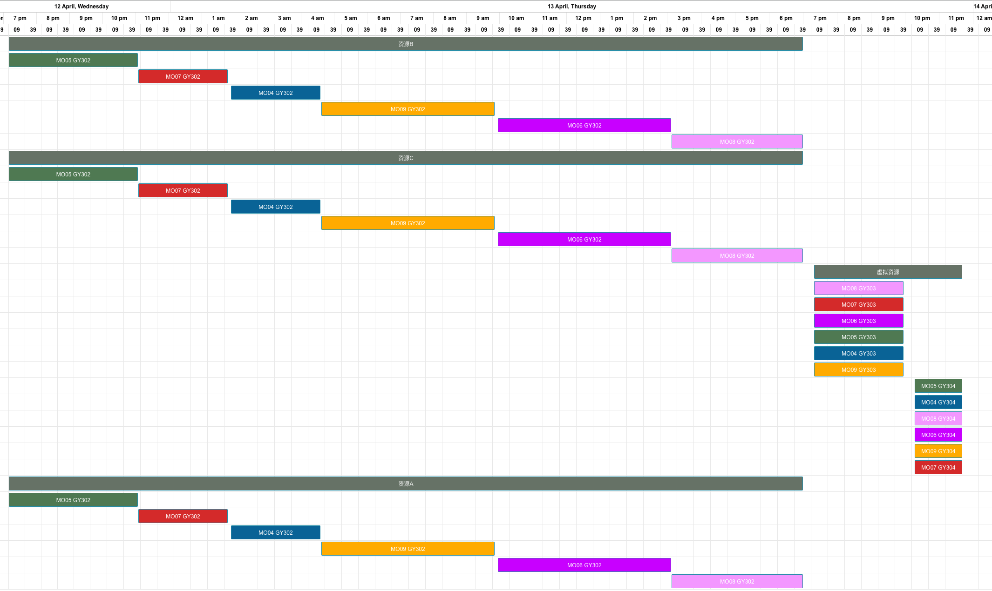
基础测试结果 | 倒排，其中资源A数量为1

工单编号 | 物料编号 | 工序 | 资源组 | 资源组ID | 资源数量 | 计划开始时间 | 计划结束时间（资源）
MO05 | FG05 | GY302 | 资源B | R005 | 1 | 2023/04/12 19:09 | 2023/04/12 23:04
 |  |  | 资源C | R006 | 2 | 2023/04/12 19:09 | 2023/04/12 23:04
 |  |  | 资源A | R004 | 1 | 2023/04/12 19:09 | 2023/04/12 23:04
MO07 | FG05 | GY302 | 资源B | R005 | 1 | 2023/04/12 23:05 | 2023/04/13 01:45
 |  |  | 资源C | R006 | 2 | 2023/04/12 23:05 | 2023/04/13 01:45
 |  |  | 资源A | R004 | 1 | 2023/04/12 23:05 | 2023/04/13 01:45
MO04 | FG04 | GY302 | 资源B | R005 | 1 | 2023/04/13 01:51 | 2023/04/13 04:31
 |  |  | 资源C | R006 | 2 | 2023/04/13 01:51 | 2023/04/13 04:31
 |  |  | 资源A | R004 | 1 | 2023/04/13 01:51 | 2023/04/13 04:31
MO09 | FG04 | GY302 | 资源B | R005 | 1 | 2023/04/13 04:32 | 2023/04/13 09:42
 |  |  | 资源C | R006 | 2 | 2023/04/13 04:32 | 2023/04/13 09:42
 |  |  | 资源A | R004 | 1 | 2023/04/13 04:32 | 2023/04/13 09:42
MO06 | FG06 | GY302 | 资源B | R005 | 1 | 2023/04/13 09:48 | 2023/04/13 14:58
 |  |  | 资源C | R006 | 2 | 2023/04/13 09:48 | 2023/04/13 14:58
 |  |  | 资源A | R004 | 1 | 2023/04/13 09:48 | 2023/04/13 14:58
MO08 | FG06 | GY302 | 资源B | R005 | 1 | 2023/04/13 14:59 | 2023/04/13 18:54
 |  |  | 资源C | R006 | 2 | 2023/04/13 14:59 | 2023/04/13 18:54
 |  |  | 资源A | R004 | 1 | 2023/04/13 14:59 | 2023/04/13 18:54
MO08 | FG06 | GY303 | 虚拟资源 | 虚拟资源 | 1 | 2023/04/13 19:14 | 2023/04/13 21:54
MO07 | FG05 | GY303 | 虚拟资源 | 虚拟资源 | 1 | 2023/04/13 19:14 | 2023/04/13 21:54
MO06 | FG06 | GY303 | 虚拟资源 | 虚拟资源 | 1 | 2023/04/13 19:14 | 2023/04/13 21:54
MO05 | FG05 | GY303 | 虚拟资源 | 虚拟资源 | 1 | 2023/04/13 19:14 | 2023/04/13 21:54
MO04 | FG04 | GY303 | 虚拟资源 | 虚拟资源 | 1 | 2023/04/13 19:14 | 2023/04/13 21:54
MO09 | FG04 | GY303 | 虚拟资源 | 虚拟资源 | 1 | 2023/04/13 19:14 | 2023/04/13 21:54
MO05 | FG05 | GY304 | 虚拟资源 | 虚拟资源 | 1 | 2023/04/13 22:14 | 2023/04/13 23:39
MO04 | FG04 | GY304 | 虚拟资源 | 虚拟资源 | 1 | 2023/04/13 22:14 | 2023/04/13 23:39
MO08 | FG06 | GY304 | 虚拟资源 | 虚拟资源 | 1 | 2023/04/13 22:14 | 2023/04/13 23:39
MO06 | FG06 | GY304 | 虚拟资源 | 虚拟资源 | 1 | 2023/04/13 22:14 | 2023/04/13 23:39
MO09 | FG04 | GY304 | 虚拟资源 | 虚拟资源 | 1 | 2023/04/13 22:14 | 2023/04/13 23:39
MO07 | FG05 | GY304 | 虚拟资源 | 虚拟资源 | 1 | 2023/04/13 22:14 | 2023/04/13 23:39

